TDSheet
ХОЗКОМПЛЕКТ 660048, Красноярский край, г. Красноярск, Караульная 5Г т/ф (391)2-55-11-58 многоканальный) E-mail:hozkom@mail.ru
 | Менеджер Котов Константин доб. 144 hozkom0@mail.ru |  |  | НОВИНКИ
 | Менеджер Потехина Елена доб. 122 hoz102@inbox.ru
 | Менеджер Соловьева Ольга доб. 110 soloveva-os@hozkom.ru
 | Менеджер Курчатова Ирина доб. 146 irina@hozkom.ru
 | Менеджер Старкова Ольга доб. 104 starkova-od@hozkom.ru
 | Менеджер Котов Роман доб. 107 kotov-rn@hozkom.ru

Прайс- лист от 16.02.2026 0:00:00
 |  |  | Скидка |  | Итого сумма | 0

Фотография | Код | Наименование товаров | Цена | Цена со скидкой | Заказ кол-во | Заказ сумма | Остаток

 |  | Товары для сада и огорода
 |  | Теплицы, парники, пленка, укрывной материал, поликарбонат
 | 36828 | Дуга парниковая, L-2,0м, d-10мм, h-0,75м, упаковка 6шт. /10/ (шт.) | 387.73 | 387.73 |  | 0
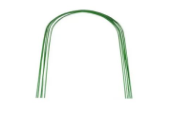 | 36830 | Дуга парниковая, L-2,5 м, d-10мм, h-1,0м, упаковка 6шт. /10/ (шт.) | 473.28 | 473.28 |  | 0
 | 36831 | Дуга парниковая, L-3,0 м, d-10мм, h-1,2м, упаковка 6шт. /10/ (шт.) | 554.52 | 554.52 |  | 0
 | 36832 | Дуга парниковая, L-4,0 м, d-10мм, h-1,6м, упаковка 6шт. /10/ (шт.) | 727.02 | 727.02 |  | 0
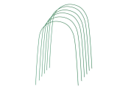 | 56988 | Дуга парниковая, L-1,7м, d- 5мм, h-0,60м, упаковка 6шт. /10/ (шт.) | 265.15 | 265.15 |  | 0
 | 56989 | Дуга парниковая, L-2,2м, d- 5мм, h-0,85м, упаковка 6шт. /10/ (шт.) | 259.69 | 259.69 |  | 0
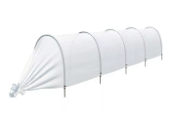 | 14763 | Парник 4М(Г) "7 СОТОК" Стандарт, 4м, длина дуги 2,5м 5дуг, d дуги-20мм, укр. материал 42мг/кв.м /20/ (шт.) | 531.68 | 531.68 |  | 0
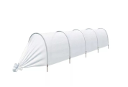 | 14764 | Парник 4М(П) "7 СОТОК" Эконом, 4м, 5дуг, d дуги-16мм, укр. материал 42мг/кв.м /25/1/ (шт.) | 430.49 | 430.49 |  | 0
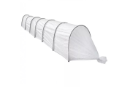 | 14766 | Парник 6М(П) "7 СОТОК" Эконом, 6м, 7дуг, d дуги-16мм, укр. материал 42мг/кв.м /20/ (шт.) | 565.35 | 565.35 |  | 0
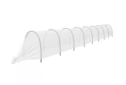 | 37483 | Парник 8М(П) "7 СОТОК" Эконом, 8м, 9дуг, d дуги-16мм, укр. материал 42мг/кв.м /15/1/ (шт.) | 713.70 | 713.70 |  | 0
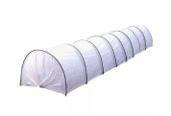 | 86686 | Парник 8М(Г) "7 СОТОК" Стандарт, 8м, 9дуг, d дуги-20мм, длина дуги 2,5м укр. мат 42мг/кв.м /10/1/ (шт.) | 896.88 | 896.88 |  | 0
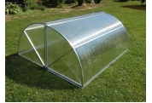 | 36182 | Парник под поликарбонат оцинкованная труба 20х20мм "Хлебница" 1,25*2,0*0,975м /1/ (шт.) | 5204.08 | 5204.08 |  | 0
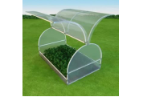 | 44413 | Парник под поликарбонат оцинкованная труба 20х20мм "Бабочка-4М" 1,15*1,25*4м /1/ (шт.) | 9011.94 | 9011.94 |  | 0
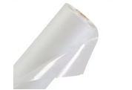 | 70461 | Пленка п/э 100мк -100метров ширина 1,5м /1/ (рул.) | 3455.00 | 3455.00 |  | 0
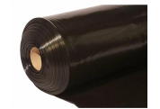 | 19511 | Пленка п/э Ангарск 100мк -10метров ширина 1,5м, ТЕХНИЧЕСКАЯ черная /5/ (рул.) | 247.05 | 247.05 |  | 0
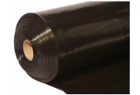 | 21033 | Пленка п/э Ангарск 100мк -25метров ширина 1,5м, ТЕХНИЧЕСКАЯ черная /2/ (рул.) | 617.39 | 617.39 |  | 0
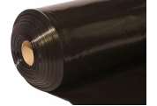 | 7354 | Пленка п/э Ангарск 80мк -100метров ширина 1,5м, ТЕХНИЧЕСКАЯ черная, на катушке /1/ (рул.) | 1992.68 | 1992.68 |  | 0
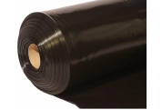 | 8962 | Пленка п/э Ангарск 100мк -50метров ширина 1,5м, ТЕХНИЧЕСКАЯ черная /1/ (рул.) | 1234.76 | 1234.76 |  | 0
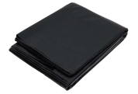 | 27736 | Пленка п/э Ангарск ГИДРОПАРОИЗОЛЯЦИОННАЯ, 3*6м, черная в упаковке /10/ (шт.) | 176.83 | 176.83 |  | 0
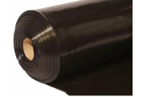 | 38537 | Пленка п/э Ангарск 100мк -100метров ширина 1,5м, ТЕХНИЧЕСКАЯ черная /1/ (рул.) | 2469.51 | 2469.51 |  | 0
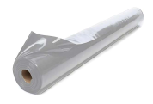 | 104440 | Пленка п/э Ангарск 100мк -100метров ширина 1,5м, ТЕХНИЧЕСКАЯ серая, на катушке /5/ (рул.) | 2470.50 | 2470.50 |  | 0
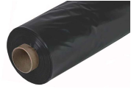 | 117247 | Пленка п/э Ангарск 150мк -10метров ширина 1,5м, ТЕХНИЧЕСКАЯ черная /5/ (рул.) | 452.80 | 452.80 |  | 0
 | 117248 | Пленка п/э Ангарск 200мк -10метров ширина 1,5м, ТЕХНИЧЕСКАЯ черная /5/ (рул.) | 630.04 | 630.04 |  | 0
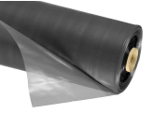 | 118391 | Пленка п/э Ангарск 150мк -25метров ширина 1,5м, ТЕХНИЧЕСКАЯ черная /2/ (рул.) | 1155.12 | 1155.12 |  | 0
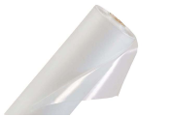 | 11664 | Пленка п/э 100мк -20метров ширина 1,5м /5/ (рул.) | 691.02 | 691.02 |  | 0
 | 16585 | Пленка п/э 100мк -50метров ширина 1,5м /1/ (рул.) | 1727.50 | 1727.50 |  | 0
 | 70462 | Пленка п/э 120мк -100метров ширина 1,5м /1/ (рул.) | 4195.00 | 4195.00 |  | 0
 | 17179 | Пленка п/э 120мк -10метров ширина 1,5м /5/ (рул.) | 419.50 | 419.50 |  | 0
 | 17177 | Пленка п/э 120мк -20метров ширина 1,5м /5/ (рул.) | 839.00 | 839.00 |  | 0
 | 120256 | Пленка п/э Ангарск 120мк -14метров ширина 1,5м /2/ (рул.) | 609.49 | 609.49 |  | 0
 | 21643 | Пленка п/э 120мк -50метров ширина 1,5м /1/ (рул.) | 2097.50 | 2097.50 |  | 0
 | 70463 | Пленка п/э 150мк -100метров ширина 1,5м /1/ (рул.) | 5078.00 | 5078.00 |  | 0
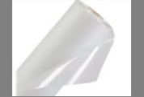 | 21644 | Пленка п/э 150мк -20метров ширина 1,5м /5/ (рул.) | 1015.60 | 1015.60 |  | 0
 | 120257 | Пленка п/э Ангарск 150мк -15метров ширина 1,5м /2/ (рул.) | 827.63 | 827.63 |  | 0
 | 120258 | Пленка п/э Ангарск 150мк -11метров ширина 1,5м /2/ (рул.) | 607.62 | 607.62 |  | 0
 | 120259 | Пленка п/э Ангарск 150мк -18метров ширина 1,5м /2/ (рул.) | 994.30 | 994.30 |  | 0
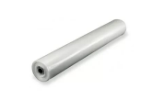 | 21646 | Пленка п/э 150мк -50метров ширина 1,5м /1/ (рул.) | 2539.00 | 2539.00 |  | 0
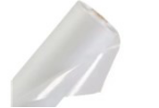 | 21648 | Пленка п/э 200мк -10метров ширина 1,5м /5/ (рул.) | 677.00 | 677.00 |  | 0
 | 21647 | Пленка п/э 200мк -20метров ширина 1,5м /2/ (рул.) | 1354.00 | 1354.00 |  | 0
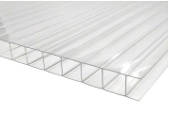 | 117544 | Поликарбонат для теплиц, сотовый прозрачный,4мм, 2,1х6м /1/ (шт.) | 2904.43 | 2904.43 |  | 0
 | 117545 | Поликарбонат для теплиц, сотовый прозрачный,6мм, 2,1х6м /1/ (шт.) | 3840.22 | 3840.22 |  | 0
 | 117546 | Поликарбонат "Goodplast" для теплиц, сотовый прозрачный,8мм, 2,1х6м /1/ (шт.) | 4828.27 | 4828.27 |  | 0
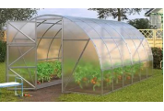 | 109682 | Теплица "Дачная-ЭКО" цинк профиль 44*15мм 4*3*2м, 4м /1/ (шт.) | 6156.53 | 6156.53 |  | 0
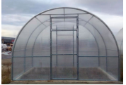 | 43933 | Теплица под поликарбонат оцинк труба 20х20мм 4*3*2м 2двери, 2форточки, оцинков, "Купала" /1/ (шт.) | 13525.20 | 13525.20 |  | 0
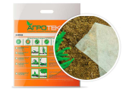 | 943718 | Укрывной материал "Агротекс" 60г/кв.м 1,6м*10м /16/ (шт.) | 405.55 | 405.55 |  | 0
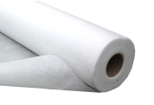 | 105022 | Укрывной материал "АГРО" 60г/кв.м 3,2м*300м /1/ (шт.) | 13887.50 | 13887.50 |  | 0
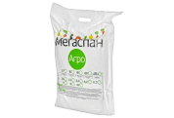 | 95014 | Укрывной материал "МЕГАСПАН АГРО" 60г/кв.м 1,6м*10м /20/ (шт.) | 277.50 | 277.50 |  | 0
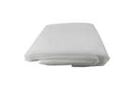 | 50239 | Укрывной материал "СУФ" 17г/кв.м 1,6м*10м /5/ (шт.) | 81.46 | 81.46 |  | 0
 | 50240 | Укрывной материал "СУФ" 17г/кв.м 2,1м*10м /5/ (шт.) | 100.53 | 100.53 |  | 0
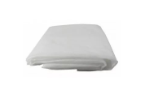 | 50241 | Укрывной материал "СУФ" 17г/кв.м 3,2м*10м /5/ (шт.) | 195.60 | 195.60 |  | 0
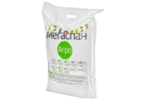 | 47029 | Укрывной материал "МЕГАСПАН АГРО" 30г/кв.м 3,2м*10м /20/ (шт.) | 299.90 | 299.90 |  | 0
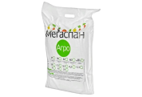 | 47031 | Укрывной материал "МЕГАСПАН АГРО" 42г/кв.м 3,2м*10м /20/ (шт.) | 382.03 | 382.03 |  | 0
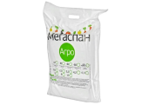 | 47036 | Укрывной материал "МЕГАСПАН АГРО" мульча 60г/кв.м 3,2м*10м /20/ (шт.) | 551.27 | 551.27 |  | 0
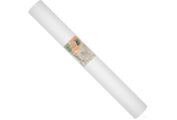 | 110251 | Укрывной материал "Агротекс" 42/кв.м 1,6м*200м /1/ (шт.) | 4804.26 | 4804.26 |  | 0
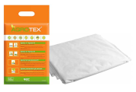 | 118279 | Укрывной материал "Агротекс" 17/кв.м 1,6м*10м /40/ (шт.) | 173.25 | 173.25 |  | 0
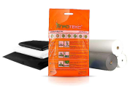 | 118280 | Укрывной материал "Агротекс" 30/кв.м 1,6м*10м /30/ (шт.) | 223.46 | 223.46 |  | 0
 | 118281 | Укрывной материал "Агротекс" 42/кв.м 1,6м*10м /20/*** (шт.) | 296.39 | 296.39 |  | 0
 | 50486 | Укрывной материал "СУФ" 30г/кв.м 1,6м*10м /5/ (шт.) | 171.40 | 171.40 |  | 0
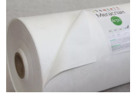 | 15887 | Укрывной материал "АГРО" 30г/кв.м 3,2м*250м /1/ (шт.) | 6866.64 | 6866.64 |  | 0
 | 50242 | Укрывной материал "СУФ" 30г/кв.м 2,1м*10м /5/ (шт.) | 194.06 | 194.06 |  | 0
 | 50243 | Укрывной материал "СУФ" 30г/кв.м 3,2м*10м /5/ (шт.) | 257.19 | 257.19 |  | 0
 | 50485 | Укрывной материал "СУФ" 42г/кв.м 1,6м*10м /5/ (шт.) | 240.20 | 240.20 |  | 0
 | 50244 | Укрывной материал "СУФ" 42г/кв.м 2,1м*10м /5/ (шт.) | 281.93 | 281.93 |  | 0
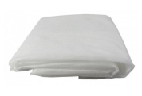 | 50237 | Укрывной материал "СУФ" 42г/кв.м 3,2м*10м /5/ (шт.) | 391.66 | 391.66 |  | 0
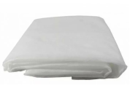 | 50245 | Укрывной материал "СУФ" 60г/кв.м 1,6м*10м /5/ (шт.) | 273.48 | 273.48 |  | 0
 | 50238 | Укрывной материал "СУФ" 60г/кв.м 2,1м*10м /5/ (шт.) | 405.04 | 405.04 |  | 0
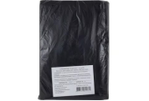 | 50246 | Укрывной материал "СУФ" 60г/кв.м (ЧЕРНЫЙ) 1,6м*10м /5/ (шт.) | 266.70 | 266.70 |  | 0
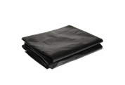 | 50236 | Укрывной материал "СУФ" 60г/кв.м (ЧЕРНЫЙ) 3,2м*10м /5/ (шт.) | 502.07 | 502.07 |  | 0
 |  | Режим работы
 |  | Понедельник Пятница | с 9-00 до 17-30
 |  | Суббота | выходной
 |  | Воскресенье | выходной

